Imagen
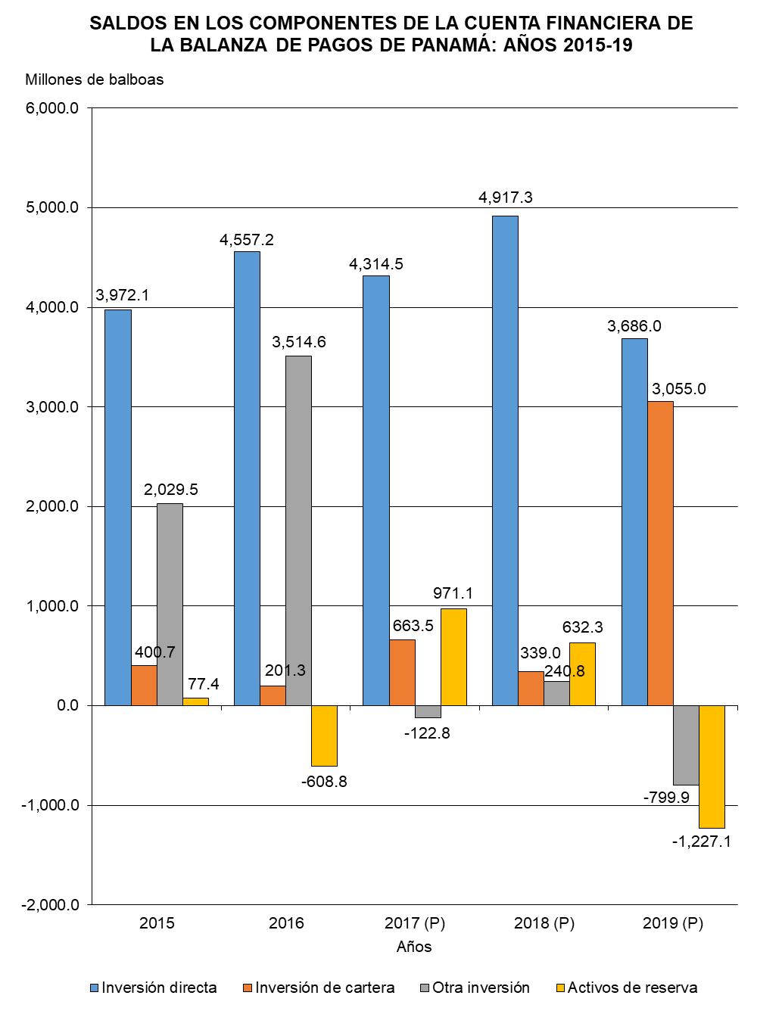

Gráfica Cuenta Financiera BN
SALDOS EN LOS COMPONENTES DE LA CUENTA FINANCIERA DE LA BALANZA DE PAGOS DE PANAMÁ: AÑOS 2015-19
 | Inversión directa | Inversión de cartera | Otra inversión | Activos de reserva
2015 | 3,972.1 | 400.7 | 2,029.5 | 77.4
2016 | 4,557.2 | 201.3 | 3,514.6 | -608.8
2017 (P) | 4,314.5 | 663.5 | -122.8 | 971.1
2018 (P) | 4,917.3 | 339.0 | 240.8 | 632.3
2019 (P) | 3,686.0 | 3,055.0 | -799.9 | -1,227.1

Gráfica Cuenta Financiera
SALDOS EN LOS COMPONENTES DE LA CUENTA FINANCIERA DE LA BALANZA DE PAGOS DE PANAMÁ: AÑOS 2015-19
 | Inversión directa | Inversión de cartera | Otra inversión | Activos de reserva
2015 | 3,972.1 | 400.7 | 2,029.5 | 77.4
2016 | 4,557.2 | 201.3 | 3,514.6 | -608.8
2017 (P) | 4,314.5 | 663.5 | -122.8 | 971.1
2018 (P) | 4,917.3 | 339.0 | 240.8 | 632.3
2019 (P) | 3,686.0 | 3,055.0 | -799.9 | -1,227.1

